Quest System
[퀘스트 시스템]
{목적}
 | 1. 게임의 시나리오와 세계관을 자연스럽게 유저에게 노출함
 | 2. 게임 플레이의 단기 목표를 지속적으로 부여
 | 3. 플레이어가 게임을 진행하는데 어려움을 겪지 않도록 게임 플레이 방법을 알려줌

{특징}
 | 1. 메인에서 미션 아이콘을 터치 후 미션 퀘스트를 받는 일반적인 방식으로 기본적으로 적용
 | 2. 이어지는 미션 연속 퀘스트가 존재시 완료와 동시에 다음 미션 퀘스트가 자동으로 습득 될 수 있도록 함
 | 3. 시나리오 및 미션 퀘스트 초반은 게임 조작 방법 부터 시작으로 진행에 필수적인 학습을 할 수 있도록 구성

[분류]
{시나리오 (스토리) 퀘스트}
 | 1. 게임 전체의 시나리오 및 세계관이담겨 있는 퀘스트
 | 2. 시나리오 에피소드 진행의 핵심이 되는 메인 퀘스트
 | 3. 여러 개의 미션 퀘스트들이 그룹을 이루어 하나의 큰 스토리 흐름을 만들어냄

{일일, 주간 퀘스트}
 | 1. 매일 게임을 접속 하도록 하는 유도 퀘스트
 | 2. 레벨 장벽 등에서 반복 플레이 등의 동기 부여 제공

[수행 방식 종류]
{업적}
 | 1. 플레이어에게 달성 가능한 특정 목표를 제시하며 더 어려운도전, 특별한 도전, 특정 성과 성취
 | 2. 수집 및 소모 퀘스트도 동일하게 취급

{도전과제}
 | 1. 스테이지에서 N턴 이내 클리어

{기타}
 | 1. 지정 스테이지 클리어

[미션 퀘스트 수행 방법] |  | (레퍼런스 이미지 사용)
1. 로비 좌측에서 확인 가능
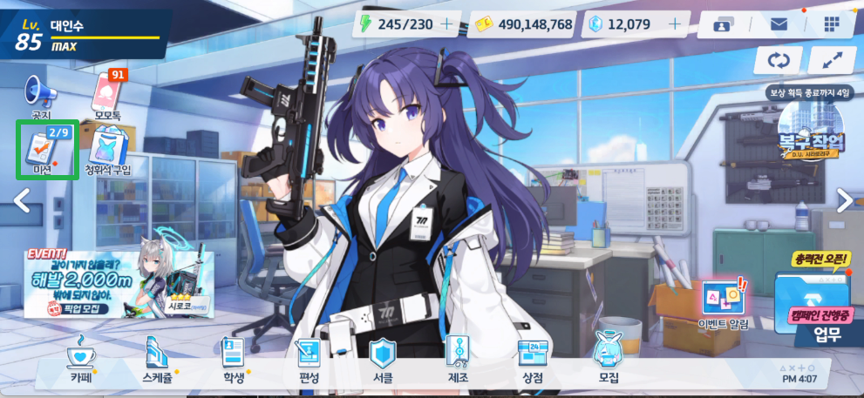

2. 미션 창에서 전체, 일일, 매주, 도전과제, 업적등의 퀘스트 확인 (퀘스트창 확인)
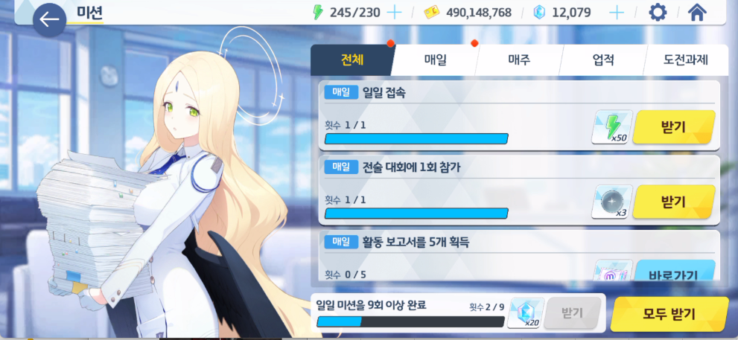

2.1 미션 퀘스트가 1번 이상 해야할 경우 프로그레스바와 함께 표기
2.2 완료된 미션 퀘스트가 존재의 경우 미션 퀘스트 리스트를 비활성화 처리 하고 맨 아래로 내린다.
2.3 정보는 목표만 간단하게 표기
2.4 우측 하단에는 선택한 퀘스트를 완료 했을시 보상 받는 재료(아이템)과 경험치, 게임 골드 (머니)가 표기됨
2.5 만일 보상이 없는 항목은 공란으로

[게임 스테이지 내 미션 퀘스트 표기] |  |  | (레퍼런스 이미지 사용)
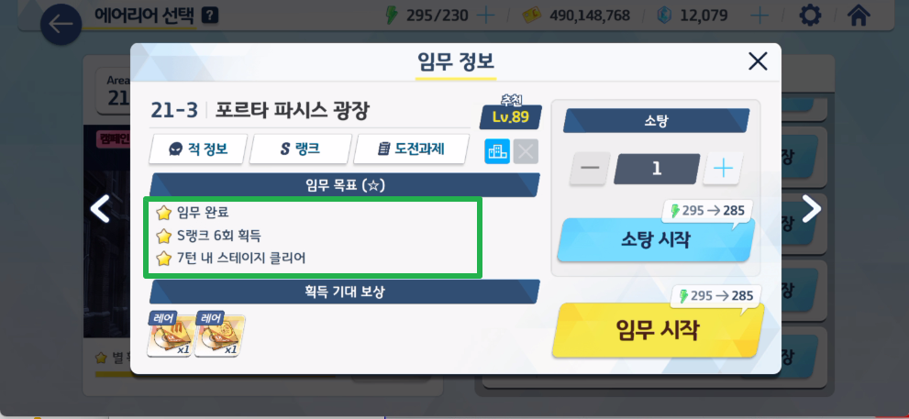

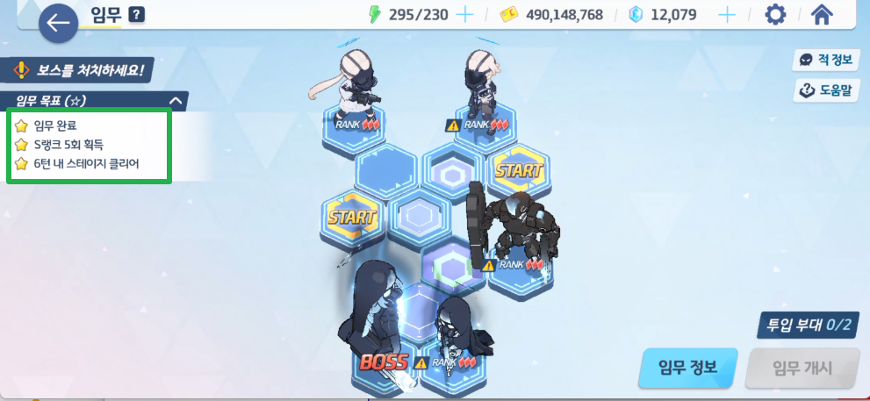

1. 스테이지 입장 전 정보창에서 목표로 표기
2. 적군이 있는 각각의 스테이지의 경우 다른 퀘스트 추가
3. 완료한 미션 퀘스트에는 별의 이미지가 노랑색으로 표기
4. 완료 하지 미션 퀘스트에는 별의 이미지가 회색으로 표기

[퀘스트 완료]
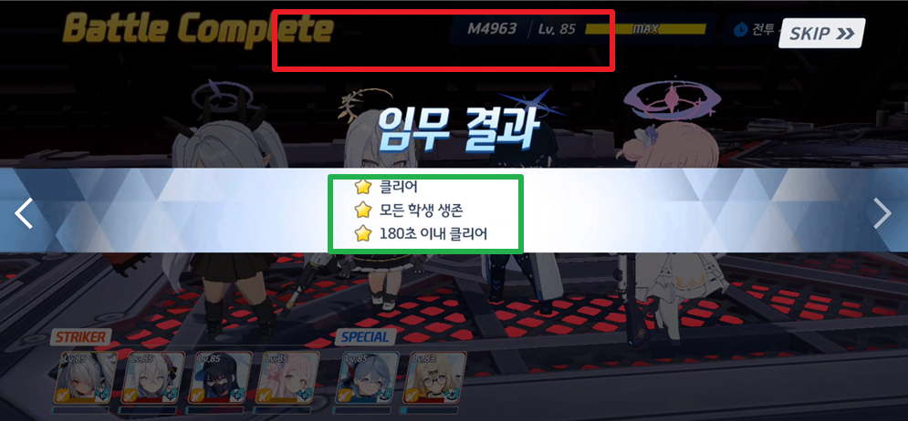

1. 스테이지 클리어 이후 결과창에서 완료 표기 (노랑색 별) 표기 (녹색 박스)
2. 처음 업적을 클리어한 경우나 스테이지 클리어한 경우 팝업창에서 완료 되었습니다 표기 (빨강색 박스)
3. 만일 인벤토리 공간이 부족한 경우 아이템이 우편함으로 지급

진행 순서도
